400g3
견 적 서

 |  | 귀하
전화 :
팩스 :
담당 :

아래와 같이 견적합니다.

견 적 합 계 : | ₩220,000
견 적 일 자 : | 2017-04-04
결 재 조 건 :

품 명 | 규 격 | 수 량 | 단 가 | 금 액 | 세 액 | 합 계 액
 |  |  |  | - | - | -
복합기 | HP 데스크젯 GT 5810 | 1 | 200,000 | 200,000 | 20,000 | 220,000
 | 정품무한잉크젯복합기 |  |  | - | - | -

 | 인쇄+복사+스캔
 | 정품무한(외장) / 분리형잉크(4색)
 | 인쇄해상도 4800dpi
 | 인쇄속도 흑백20ppm, 컬러16ppm
 | 최대지원용지 A4 / 용지공급 60매
 | 스캔해상도 1200dpi
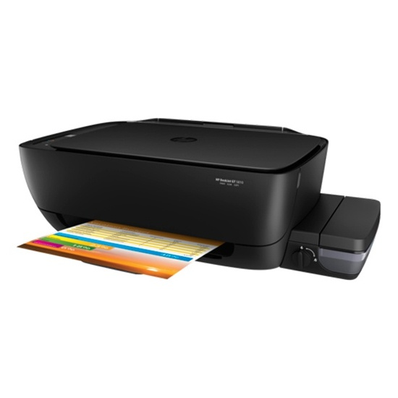
 | 단자 USB

* 결제계좌 : 신한 110-138-600484 씨-넷 |  |  | 합 계 | 200,000 | 20,000 | 220,000
* 견적담당 : | 유 지 현(033-264-3200)
* REMARK

